Sheet1
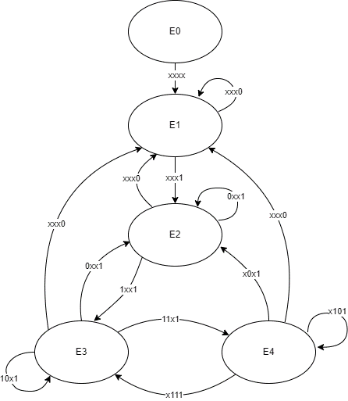
PS | a | b | c | d | NS
E0 | X | X | X | X | E1
 | X | X | X | X | E0
E1 | X | X | X | 1 | E2
 | X | X | X | 0 | E1
E2 | 0 | X | X | 0 | E1
 | 0 | X | X | 1 | E2
 | 1 | X | X | 0 | E1
 | 1 | X | X | 1 | E3
E3 | 0 | 0 | X | 0 | E1
 | 0 | 0 | X | 1 | E2
 | 0 | 1 | X | 0 | E1
 | 0 | 1 | X | 1 | E2
 | 1 | 0 | X | 0 | E1
 | 1 | 0 | X | 1 | E3
 | 1 | 1 | X | 0 | E1
 | 1 | 1 | X | 1 | E4
E4 | X | 0 | 0 | 0 | E1
 | X | 0 | 0 | 1 | E2
 | X | 0 | 1 | 0 | E1
 | X | 0 | 1 | 1 | E2
 | X | 1 | 0 | 0 | E1
 | X | 1 | 0 | 1 | E4
 | X | 1 | 1 | 0 | E1
 | X | 1 | 1 | 1 | E3

